CHL
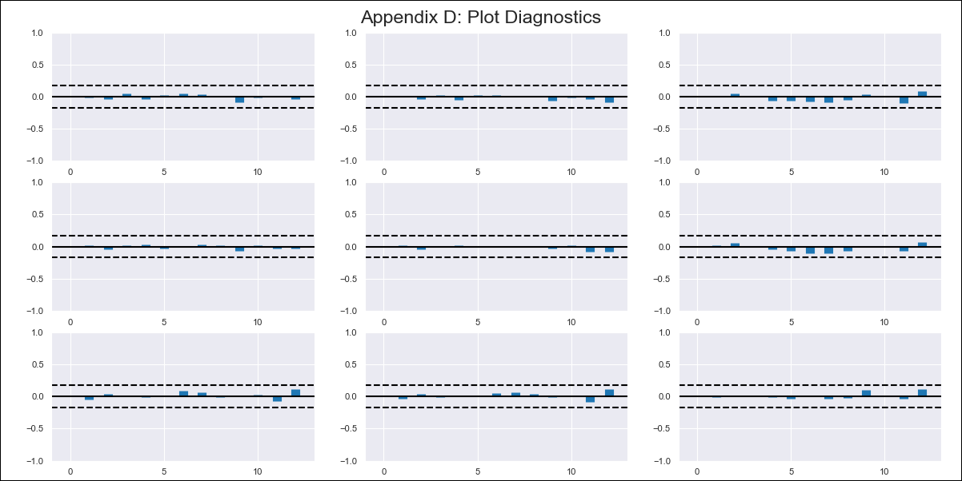
CHL - Inflation - Next 12 months forecast as of: 2024-03-01

Model | VAR - 12 | Exogenous Variables | 5.CPI Volatile, Expectativas de inflación en 11 meses
Training Data | 2010-12-01 to 2023-04-01
Test Data | 2023-04-01 to 2024-03-01

Date | Inflation Change YoY % | Lower Bound - 95% Confidence Interval | Upper Bound - 95% Confidence Interval
2024-04-01 | 2.21 | 1.64 | 2.79
2024-05-01 | 1.62 | 0.43 | 2.81
2024-06-01 | 0.29 | -1.58 | 2.16
2024-07-01 | -1.01 | -3.6 | 1.59
2024-08-01 | -2.31 | -5.65 | 1.04
2024-09-01 | -3.28 | -7.4 | 0.83
2024-10-01 | -3.18 | -8.1 | 1.74
2024-11-01 | -3.8 | -9.54 | 1.94
2024-12-01 | -4.26 | -10.83 | 2.31
2025-01-01 | -4.35 | -11.78 | 3.08
2025-02-01 | -4.76 | -13.08 | 3.56
2025-03-01 | -4.46 | -13.69 | 4.78

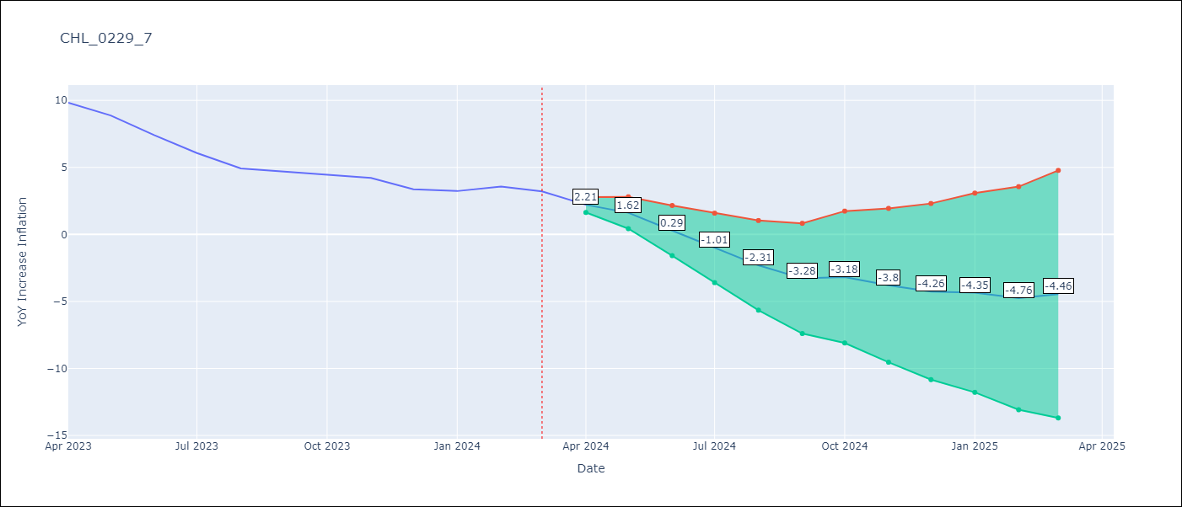

Test Metrics
RMSE | 0.45
Naive RMSE | 0.86
MAPE | 7.51%

Test Predictions
Date | Predicted | Actual
2023-04-01 | 10.07 | 9.82
2023-05-01 | 9.48 | 8.87
2023-06-01 | 8.15 | 7.4
2023-07-01 | 6.85 | 6.07
2023-08-01 | 5.55 | 4.93
2023-09-01 | 4.57 | 4.69
2023-10-01 | 4.68 | 4.45
2023-11-01 | 4.06 | 4.22
2023-12-01 | 3.59 | 3.37
2024-01-01 | 3.51 | 3.23
2024-02-01 | 3.1 | 3.57
2024-03-01 | 3.4 | 3.21

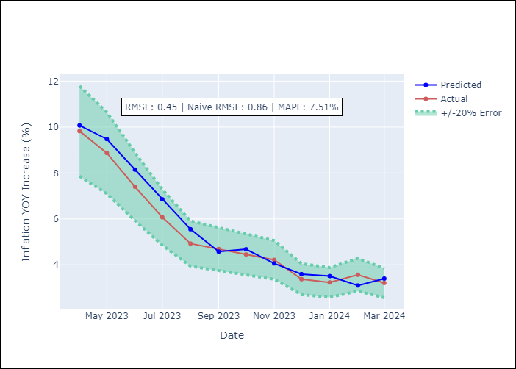

Appendix A: Model Summary
Model | VAR - 12
Sample | 2010-12-01 to 2024-03-01
No. of Observations | 160
Terms | P-value (Statistical significance)
L1.YoY Increase Inflation | 0.088272839957
L1.5.CPI Volatile | 0.76188918246
L1.Expectativas de inflación en 11 meses | 0.17529180252
L2.YoY Increase Inflation | 0.0038751329996
L2.5.CPI Volatile | 0.00070809317584
L2.Expectativas de inflación en 11 meses | 0.34917491246
L3.YoY Increase Inflation | 0.092562269099
L3.5.CPI Volatile | 0.15243194651
L3.Expectativas de inflación en 11 meses | 0.67019223722
L4.YoY Increase Inflation | 0.58878138631
L4.5.CPI Volatile | 0.92950214325
L4.Expectativas de inflación en 11 meses | 0.034590912091
L5.YoY Increase Inflation | 0.40651168576
L5.5.CPI Volatile | 0.47015549031
L5.Expectativas de inflación en 11 meses | 0.81548498011
L6.YoY Increase Inflation | 0.37953783629
L6.5.CPI Volatile | 0.41203953496
L6.Expectativas de inflación en 11 meses | 0.051959149432
L7.YoY Increase Inflation | 0.020235921109
L7.5.CPI Volatile | 0.042328713873
L7.Expectativas de inflación en 11 meses | 0.86964031262
L8.YoY Increase Inflation | 0.58411814701
L8.5.CPI Volatile | 0.9004419492
L8.Expectativas de inflación en 11 meses | 0.48428502406
L9.YoY Increase Inflation | 0.41008954163
L9.5.CPI Volatile | 0.75173862565
L9.Expectativas de inflación en 11 meses | 0.0084207425704
L10.YoY Increase Inflation | 0.043521802134
L10.5.CPI Volatile | 0.011351506138
L10.Expectativas de inflación en 11 meses | 0.46022746309
L11.YoY Increase Inflation | 0.11258718327
L11.5.CPI Volatile | 0.18914662907
L11.Expectativas de inflación en 11 meses | 0.9922750961
L12.YoY Increase Inflation | 0.81676648697
L12.5.CPI Volatile | 0.081479458389
L12.Expectativas de inflación en 11 meses | 0.040506643618
Assumptions | P-value

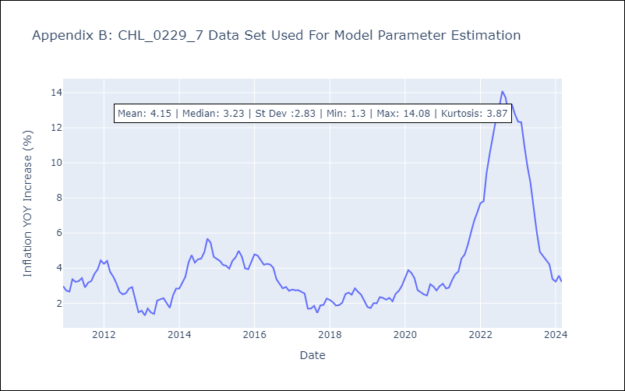

Appendix C: Residuals Analysis
Mean | -0.0
Errors AutoCorrelated? | 2.0019951389013517 | No Autocorrelation
Normal? | No

